상품제안서
네이쳐 휴대용 방수 매트 미니 포켓 피크닉 매트(70X110cm) | 상품코드: F28774

 |  |  |  |  |  |  | 02-412-0044 | www.easy1.co.kr
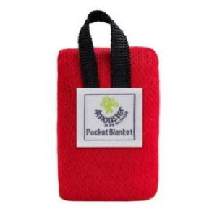

【상세/제작정보】 | 스티커 제작및 부착 비용 별도 문의.

【인쇄/포장옵션】 | / 포장불가능

【공급단가】 | 수량 | 100~ | 300~ | 500~ | 1,000~ | 3,000~
*VAT별도 | 단가 | 6,240원 | 6,130원 | 5,970원 | 5,870원 | 5,720원

【상품 URL】 | https://dev.easy1.co.kr:443/src/goods_detail.php?gdno=28774

